Sheet1
排列
由n個不同物件中取出r個物件(每個物件只能出現1次，而且順序是具有意義的)

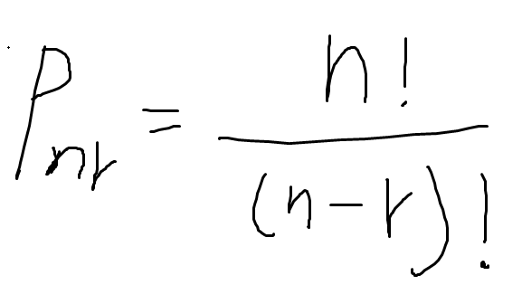

組合
由n個不同物件中取出r個物件(每個物件只能出現1次，但不考慮順序)

期望值
EV(Expected value)為

